开始界面
开始界面
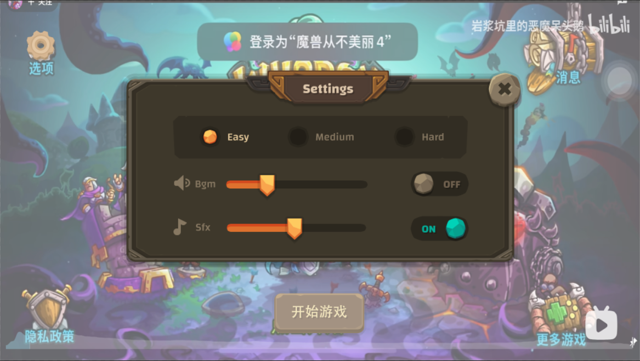
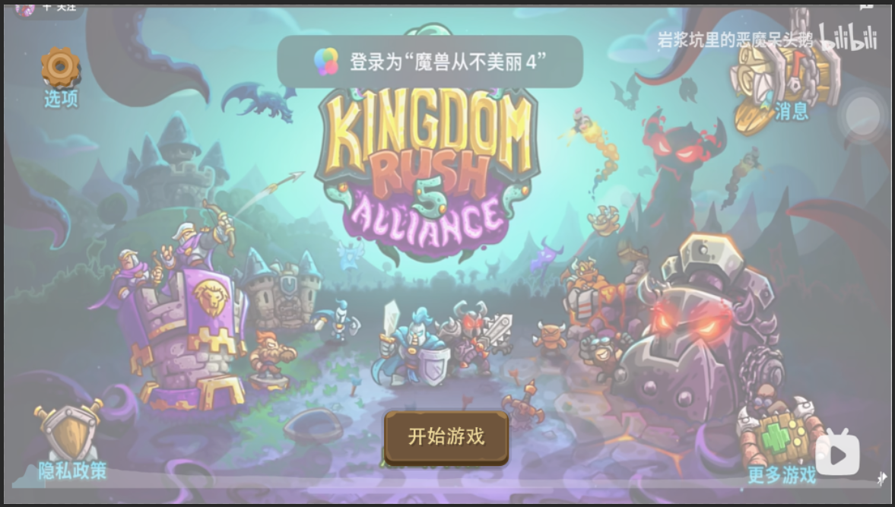

点击关闭设置界面

点击打开设置界面

点击打开游戏界面

游戏进行时界面
怪物波次
打开设置界面
主基地血量

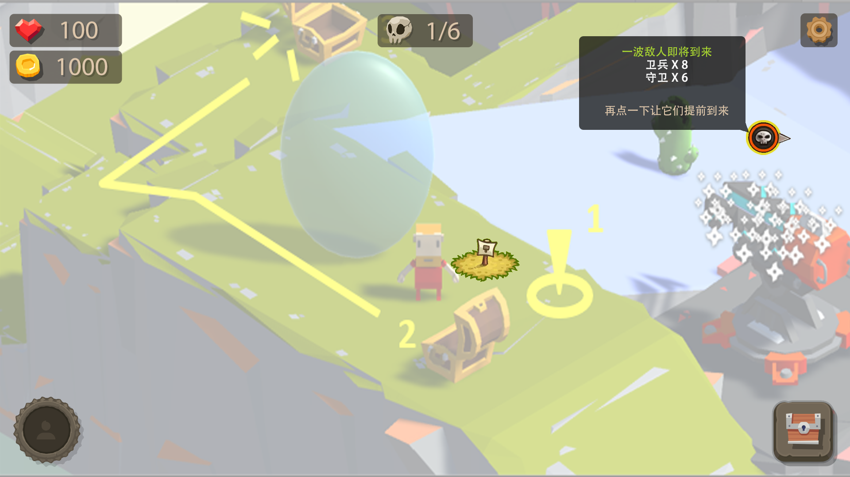

怪物来袭图标：
点击可以让刷怪点更快刷怪，跳过冷却时间。同时图标周边绿边消失。如下图

金币数量

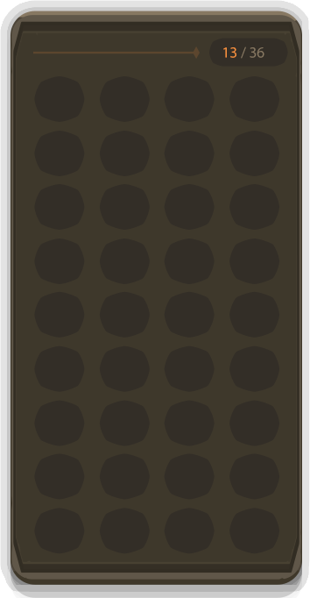

13：当前背包里的组件数量
36：背包的格子数
角色头像

点击打开选择界面：选择要修建塔的类型（还未加图标）

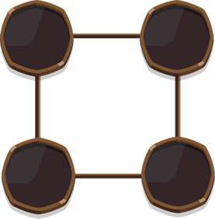
打开玩家背包界面。
玩家点击背包边框外的区域可以关闭背包

修建塔之后点击塔，打开塔背包界面

拖拽右侧的背包内组件到左侧即可为防御塔装配该组件
玩家拖拽防御塔组件到右侧即可卸下该组件到背包内
拖拽到边框外，即售卖该组件，并获得一定金币
玩家任意点击边框外即可关闭塔背包界面

塔的等级

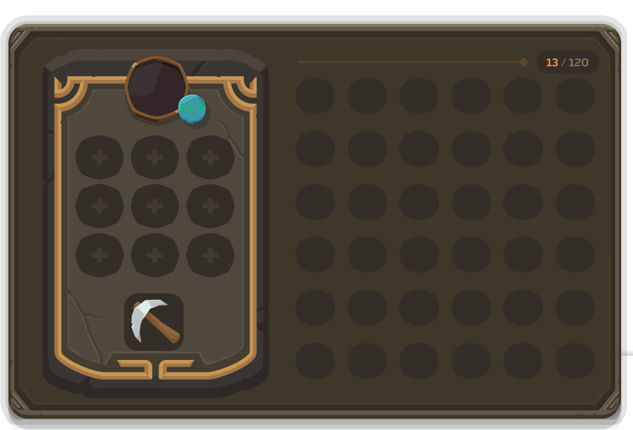

塔的图标

塔的组件

和角色背包里的组件同步

点击拆除塔

当塔的组件可以升级时，将出现下面图标提示玩家可以升级

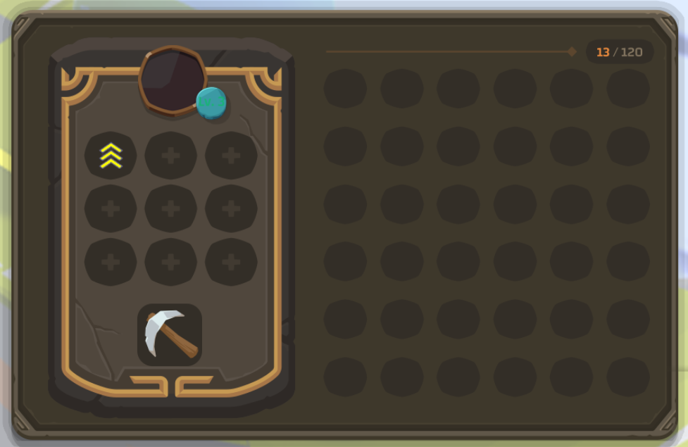

玩家点击之后可以对塔组件进行升级，并且在左侧背包组件中自动删除升级所需要的组件。

